管理者メニュー
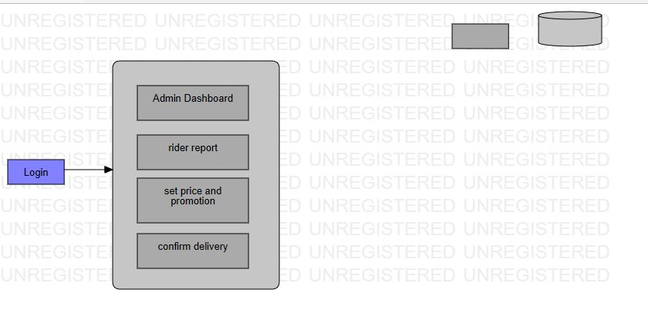
管理者 | 出力ファイル | 入力
 |  | ファイル
 |  | ファイル

ライダーメニュー
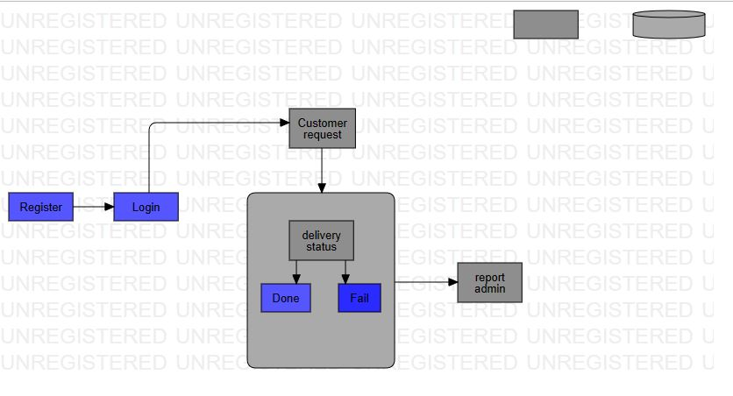
ライダー

 | 出力ファイル | 入力
 |  | ファイル

お客様メニュー
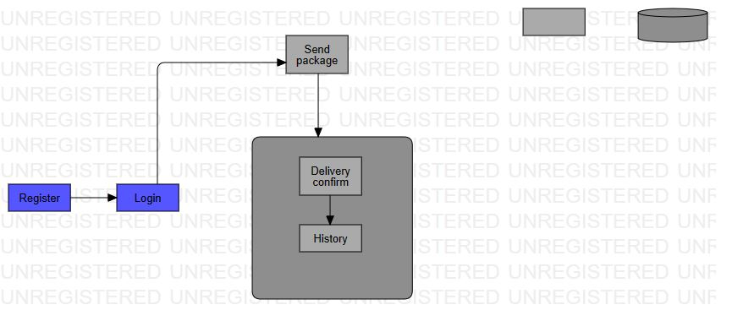
お客様

 | 出力ファイル | 入力
 |  | ファイル

フロー
 | お客様

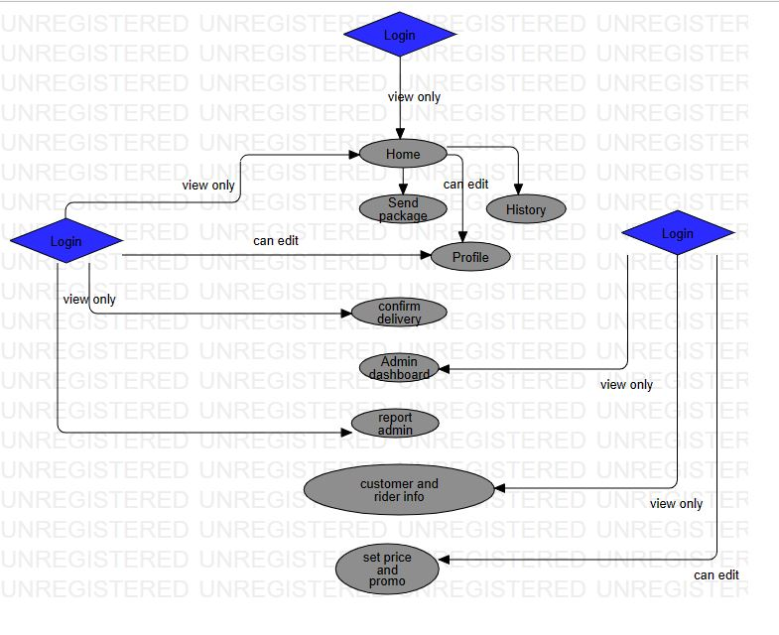

ライダー |  | 管理者

